Hardware
Equipos requeridos
FECHA | EQUIPO | MARCA | PROCESADOR | RAM | DISCO DURO | PANTALLA | TECLADO | MOUSE | Lugar | PRECIO UNITARIO
2022-05-27 | Computadora de escritorio | Desk mini | INTEL CORE I5 | 16 GB | 256 GB | SAMSUNG 22" | SI | SI | PC STORE S.A.S | $ 2,240,000.00
2022-05-27 | Computadora de escritorio | Desk mini | INTEL CORE I5 | 16 GB | 1 TB | SAMSUNG 22" | SI | SI | PC STORE S.A.S | $ 2,480,000.00
2022-05-31 | Portatil | Lenovo corporativo | INTEL CORE I5 | 16 GB | 1 TB | 14" FULL HD | SI | SI | WOLF CENTER TECNOLOGY | $ 2,100,000.00
31/6/2022 | Portatil | Lenovo corporativo | INTEL CORE I5 | 16 GB | 1 TB | 14" FULL HD | SI | SI | WOLF CENTER TECNOLOGY | $ 2,100,001.00
Total |  |  |  |  |  |  |  |  |  | $ 8,920,001.00

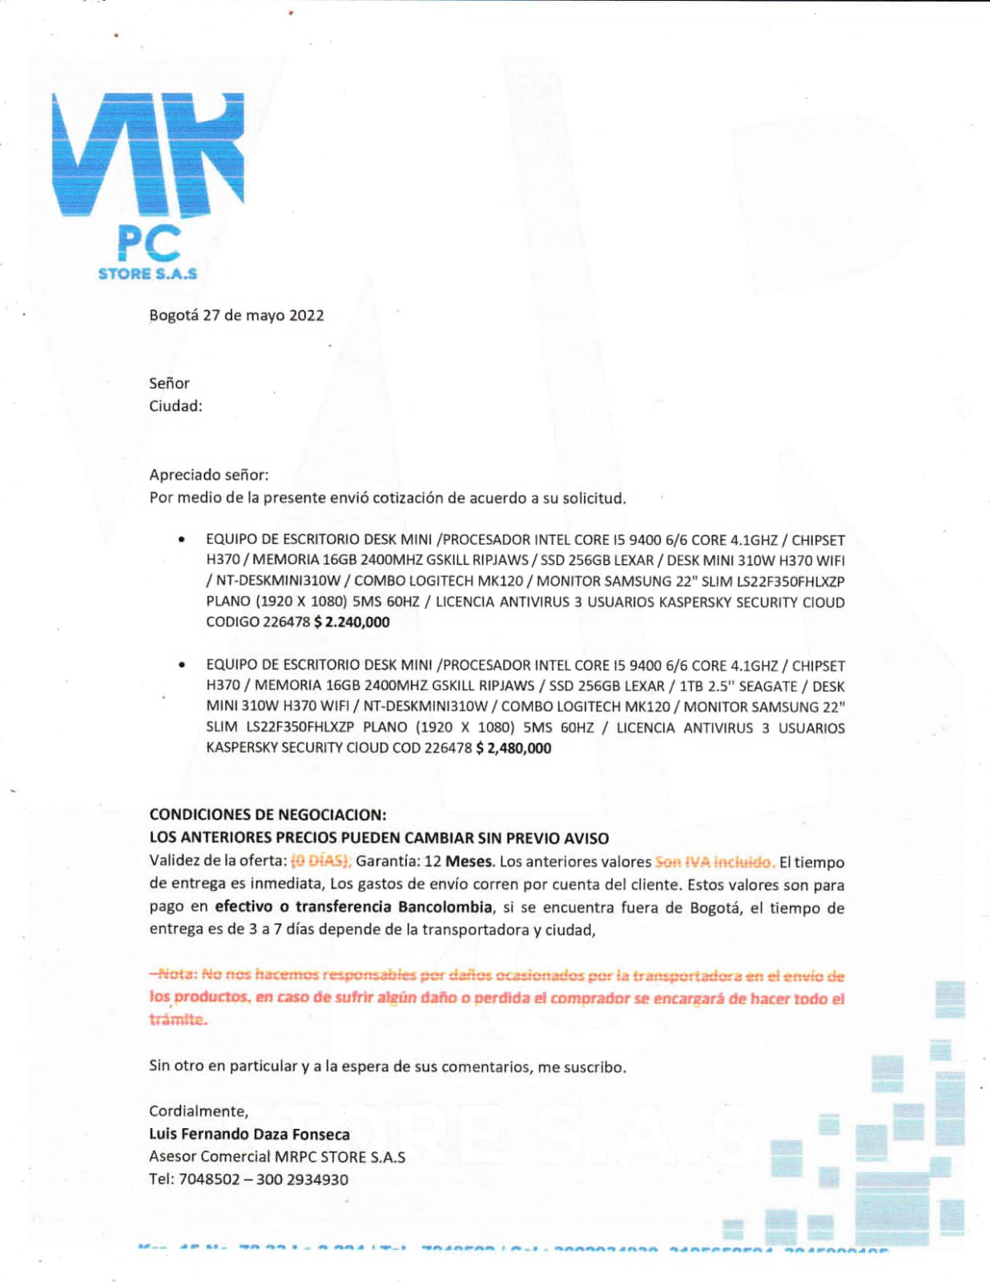
Muebles requeridos
Tipo | Precio Unitario | Precio por cantidad requerida
Silla ergonomica | $ 250,000.00 | $ 1,750,000.00
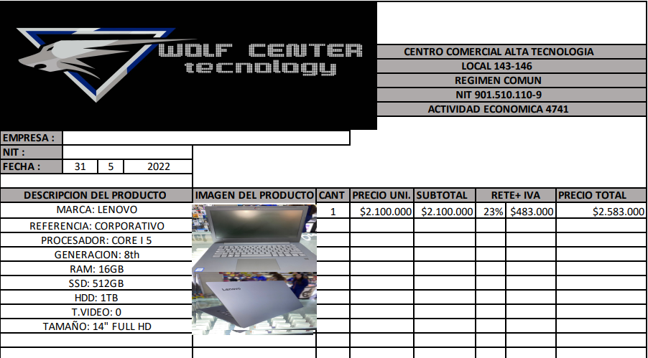
Escritorio | $ 280,000.00 | $ 1,120,000.00
Mouse Pad | $ 9,000.00 | $ 36,000.00
Total |  | $ 2,906,000.00

COSTO_HORA_HOMBRE
 | COSTO HORA HOMBRE |  | DIAS TRABAJADOS | 30

 | SUELDO | $ 66,666.67 | Salario Minimo | $ 1,000,000.00
 | PRIMA | $ 6,666.67
 | SUBTOTAL | $ 73,333.33 | Salario Mensual | $ 2,000,000.00
 | AUXILIO DE TRANSPORTE | $ 117,172
(COSTO-HORA-HOMBRE) | AUXILIO DE ALIMENTACION | $ 39,452.05 | AUXILIO DE TRANSPORTE | $ 117,172.00
 | PRIMA VACACIONAL | $ 602.74
 | AGUINALDO | $ 3,013.70 | 20% DE SMGDF | $ 6,660.00 | 40% del SMGDF
 |  |  |  |  | 40% | 3 SMGDF
 |  |  | SMGDF | $ 33,300.00 | $ 13,320.00 | $ 99,900.00

 |  |  | SBC

 |  |  | SUELDO | $ 66,666.67
 |  |  | VIDA CARA | $ 6,666.67
 |  |  | AYUDA PARA TRANSPORTE | $ 117,172
 |  |  | AUXILIO DE ALIMENTACIÓN | $ 26,132.05
 |  |  | PRIMA VACACIONAL | $ 602.74
 |  |  | AGUINAÑLDPO | $ 3,013.70
 |  |  | SBC | $ 220,253.83

